상품제안서
PP 반투명 A5 리갈패드(옵셋컬러인쇄) | 상품코드: S39410

 |  |  |  |  |  |  | 02-713-8555 | www.synergygift.co.kr
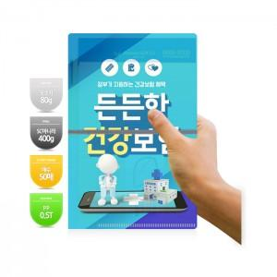

【상세/제작정보】 | <p><span style="font-size: 14pt;">※ 기본수량 1천개로, 1천개 단위 주문 가능합니다.</span><br><span style="font-size: 14pt;">※</span><span style="font-size: 14pt;"> 노트 인쇄 시, 판비는 별도금액 추가됩니다. 별도상담 바랍니다.</span></p><p><span style="font-size: 14pt;"></span><span style="font-size: 18.6667px;">※ 볼펜 추가 별도문의</span><span style="font-size: 14pt;">​</span></p><p><span style="font-size: 14pt;"></span> </p>

【인쇄/포장옵션】 | 풀칼라 / OPP(비닐)

【공급단가】 | 수량 | 1,000~ | 2,000~ | 3,000~ | 5,000~ | 10,000~
*VAT별도 | 노랑 | 2,820원 | 2,340원 | 2,190원 | 2,070원 | 1,980원
 | 흰색 | 2,970원 | 2,490원 | 2,340원 | 2,220원 | 2,130원

【상품 URL】 | https://www.synergygift.co.kr:443/src/goods_detail.php?gdno=39410

